Plan de Pruebas
Plan de Pruebas Generalistas (este documento no es oficial de choucair, es exclusivo para la formacion)

Informacion General
Cliente | Aerolinea LATAM
Tipo de Proyecto | Corporativo
Triada | Responsable del Cliente | Jhon sebastian rodriguez rodriguez
 | Lider de Pruebas (TPL) | Ana María Doria
 | Responsable de Desarrollo | Juan Jose Jimenez Hernandez
Linea de Negocio (UEN) | Enterprice
Nombre de la Aplicación o proyecto | Aerolinea LATAM

Contexto del Proyecto
LATAM Airlines es una aerolínea multinacional chilena formada por la fusión de las aerolíneas sudamericanas LAN, TAM4 y sus filiales. Dicha compañía requiere de los servicios de Choucair Testing S.A.S, específicamente de su producto de pruebas Generales y básicas no funcionales, ya que ha implementado cambios recientemente en la plataforma WEB en la funcionalidad consulta y compra de vuelos, las modificaciones realizadas “no afectan” su funcionalidad ya que fueron netamente de usabilidad y experiencia de usuario. LATAM ha decidido contratar a Choucair para la realización de las pruebas, las cuales serán realizadas en la etapa de construcción donde se requiere validar los siguientes flujos: 1. Consultar vuelos 2. Comprar vuelos 3. Consultar y comprar vuelos usando Millas LATAM Pass

Analisis de Riesgos
1. Identificar |  |  | 2. Evaluar |  |  | 3. Plan accion
Riesgos de Proyecto
Riesgo |  | Causa | Impacto | Probabilidad | Nivel de Riesgo | Plan de Accion o Mitigación
No cuenta con internet |  | La persona que esta realizando las pruebas no tiene conexión a internet | 2 | 1 | 2 | Comunicarse con el operador de internet, Buscar una persona cercana que pueda proveer internet, compartir datos moviles al computador.
Rotacion de personal |  | El analista de pruebas renunció y no hay personal que cubra esta vacante | 1 | 1 | 1 | Todo el equipo puede hacerce cargo de las tareas que realizaba la persona que se retiró de la compañía.
Demoras en entregas por parte del proveedor |  | El proveedor no entregó a tiempo un modulo de desarrollo | 3 | 1 | 3 | Hablar con el proveedor y llegar a un acuerdo, para poder hacer una entrega del set de pruebas al cliente.
Ambiente de pruebas no disponible |  | El ambiente de pruebas presenta fallas | 3 | 2 | 6 | Reportar la falla con el área encargada, indicando que se presenta una falla de conexión al ambiente de pruebas.
Problema de conexión de VPN |  | La persona no se puede conectar a la VPN | 2 | 2 | 4 | Reportar la falla con el area encargada, que se presenta una falla de conexión a la VPN
 |  |  |  |  | 0
 |  |  |  |  | 0
 |  |  |  |  |  | Riesgos de Producto
Riesgo |  | Causa | Impacto | Probabilidad | Nivel de Riesgo | Plan de Accion o Mitigación | Producto Ofrecido / Tipo de prueba
No permite acceder al modulo de reservas |  | No cumple los requisitos minimos funciones | 3 | 1 | 3 | Inicariamos con un Smoke Test para validar las funcionalidades minimas del aplicativo y complementaria con las pruebas exploratorias.
Los tiempos de respuesta y procesos sean mucho más amplios de lo esperado. |  | No soporte determinado numero de clientes realizando procesos de forma simultanea | 3 | 2 | 6 | Se realizarian puebras de rendimiento para medir la capacidad operativa del software en determinados procesos
No permite realizar conexión con otros sistemas |  | No permite realizar conexión con otras plataformas para realizar pagos | 3 | 1 | 3 | Se realizaran pruebas de compatibilidad con otras plataformas
Accesibilidad limitada |  | El producto no permite ser utilizado por usuarios con determinadas características y discapacidades. | 3 | 1 | 3 | Prueba exploratoria /smoke test / Adecuación funcional / Pruebas de rendimiento o Concurrencia
Disponibilidad del sistema |  | El sistema no es operativo o accesible para su uso cuando el usuario lo requiera | 3 | 1 | 3 | Se realizarian pruebas de rendimiento para medir la fiabilidad del sistema al momento de desempeñar funciones especificadas, cuando se usa bajo unas condiciones y periodo de tiempo determinados.
Restricción en el acceso al producto en diferentes tipos de hardware o software |  | El producto no permite ser acoplado a diferentes entornos determinados de hardware o software. | 3 | 1 | 3 | Prueba exploratoria /smoke test / Adecuación funcional / Pruebas de portabilidad y/o compatibilidad
 |  |  |  |  | 0
 |  |  |  |  | 0
 |  |  |  |  | 0

Fechas
Recursos
Alcance
Restricciones
 | Descripcion |  | Fijo | Ajustable | Elegible
Fechas: | Time To Market:02/03/2022 Date To Market:23/05/2022 |  |  | x

Alcance: | HU001 |  | X

Recursos | 3 Analistas de pruebas |  | X

Estrategia de Pruebas Enfocandose mas a estrategia de diseño y estrategia de ejecucion de pruebas
Cobertura General: Se da inicio al proyecto realizando una reunión con el cliente donde se plantea la necesidad que tiene y se da el contexto del proyecto. Seguidamente, se da inicio al diseño de casos de pruebas por parte de los analistas, seleccionando las historias de usuarios que se van a probar a nivel funcional y se verifica las caracteristicas de calidad que debe tener el software. Cómo probar: Se da inicio seleccionando las funcionalidades con mas riesgos comenzando de la siguiente manera: 1) Consultar vuelos (tecnica caja negra /pruebas exploratorias /smoke test) 2) Comprobar vuelos (tecnica de caja negra / pruebas exploratorias / adecuación funcional) 3) Consultar y comprar vuelos usando Millas LATAM Pass (tecnica de caja negra/ pruebas exploratorias/ pruebas funcionales). Estrategia para los datos de pruebas: Cada uno de los analistas toman un modulo para generar los datos de prueba.

Alcance de Pruebas
Aspectos a realizar en el alcance:
´-Validacion de campos: Que todos los menus desplegables, cajas de texto y botones funcionen correctamente. -Consulta: Que al buscar un vuelo nos muestre la información que requerimos. -Inserción de aeropuertos: Al diligenciar el formulario de reservar un vuelo, nos permita agregar exitosamente los aeropuertos seleccionados, cuando los campos obligatorios no esten vacios, que tengan el tipo de caracter correcto en las diferentes listas despegables, que solo permita seleccionar 2 aeropuertos, uno de llegada y otro de salida y que estos sean distintos. --Inserción de Pasajeros: Al diligenciar el formulario de pasajeros nos permita agregar exitosamente cuando los campos obligatorios no esten vacios, que tengan el tipo de caracter correcto en las diferentes cajas de texto. -Modificación: Que nos permita modificar informacion, de forma correcta los campos requeridos, de igual manera validando cada uno de estos y que no esten vacios o sin exepcion alguna. -Eliminación: Cuando se encuentre registrado un pasajero permita eliminarlo, y permita continuar con el proceso de reserva de vuelo.

Fuera de alcance de pruebas:
Se excluyen casos a probar por falta de permisos o especialidades como son: 1) Consultas a BD 2) Consultas a codigo fuente 3) Automatizacion 4) Pruebas de rendimiento 5) Pruebas en dispositivos moviles 6) pruebas en navegadores no predeterminados

Criterios
Criterios de Entrada / Supuestos:
Se debe solicitar que los campos obligatorios sean diligenciados (ingresar origen, ingresar destino, fechas, cantidad de pasajeros). Se debe permitir seleccionar un aeropuerto de origen y uno de destino. Se debe permitir reservar vuelos tanto de ida como de ida y regreso al momento de seleccionar la fecha. Se debe permitir agregar un máximo de 9 pasajeros y mínimo 1 pasajero por reserva (adultos). Se debe permitir en cada reserva agregar un bebé por cada adulto. Se debe permitir agregar un máximo de 8 niños con mínimo un adulto en la misma reserva. Se debe permitir seleccionar la Categoria en la que el pasajero desea viajar. Se debe permitir seleccionar el vuelo en el cual desee viajar el usuario. Se debe permitir ingresar los nombres y apellidos de los pasajeros. Se debe permitir ingresar la fecha de nacimiento de los pasajeros. Se debe permitir ingresar un teléfono de contacto. Se debe permitir ingresar una dirección e-mail. Se debe permitir elegir el método de pago que desee el cliente. Se debe permitir diligenciar la información del pasajero.
Ejemplo

 |  |  |  |  |  |  | Revisa este ejemplo

Casos de prueba
EPICA | Como usuario de la Aerolinea LATAM, Quiero consultar, cancelar o hacer reservas desde una aplicación Web Para poder gestionar mis viajes.

HISTORIA DE USUARIO: HU001 | Como usuario de la aerolinea LATAM, Quiero diligenciar la información solicitada, Para buscar los vuelos disponibles de un destino a otro.
Criterios de Aceptición: | • Se debe solicitar que los campos obligatorios sean diligenciados (ingresar origen, ingresar destino, fechas, cantidad de pasajeros). • Se debe permitir seleccionar un aeropuerto de salida y uno de llegada. • Se debe permitir reservar vuelos tanto de ida como de ida y vuelta. • Se debe permitir agregar un máximo de 9 pasajeros entre niños y adultos. •No Se debe permitir agregar menos de 1 pasajero por reserva. • Se debe permitir en cada reserva agregar un bebé por cada adulto. • Se debe permitir agregar un máximo de 8 niños con mínimo un adulto en la misma reserva.

ID Caso | 1
Nombre del Caso de Prueba: | Disponibilidad de vuelos con formulario incompleto
Estado del Caso de Prueba: | Nuevo
Responsable: | Ana María Doria Barrera
Objetivo: | Realizar la consulta de los vuelos disponibles.
Precondiciones: | 1. Tener acceso a internet
 | 2. Ingresar al sitio web: www.latamairlines.com (que el ambiente de prueba este levantado).
 | 3. Dar click en Vuelos
Versión | 1.0
Paso a Paso | Entradas | Resultado Esperado | Resultado Obtenido
1. Seleccionar si el vuelo es de Ida o ida y regreso | Ida y vuelta | Mostrar la opción seleccionada | Permitio escoger la opcion seleccionada por el cliente
2. Dar click en el botón Buscar vuelos |  | Que permita la interacción con el Botón | No realizó la busqueda.
Resultado final obtenido: | No mostró la disponibilidad de vuelos
Observaciones: | Debe mostrar un mensaje en pantalla señalando los campos que deben ser diligenciados de manera obligatoria para realizar la busqueda de los vuelos disponibles.
Evidencia: | 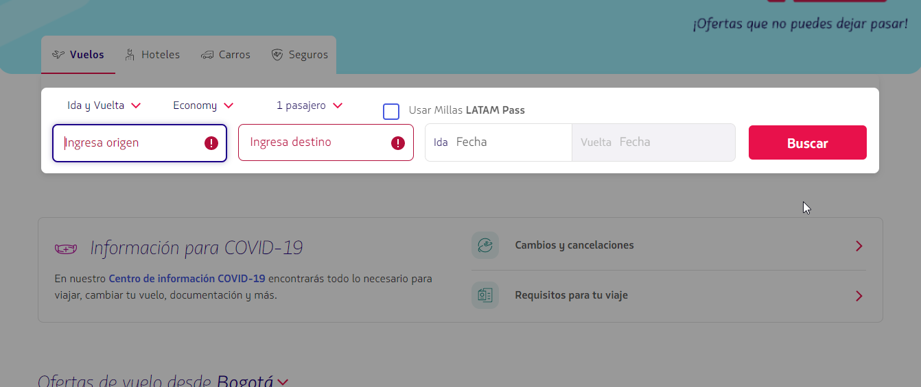

ID Caso | 2
Nombre del Caso de Prueba: | Disponibilidad de vuelos para un numero menor de 9 pasajeros (entre niños y adultos)
Estado del Caso de Prueba: | Nuevo
Responsable: | Ana María Doria Barrera
Objetivo: | Realizar la consulta de los vuelos disponibles.
Precondiciones: | 1. Tener acceso a internet
 | 2. Ingresar al sitio web: www.latamairlines.com (que el ambiente de prueba este levantado).
 | 3. Dar click en Vuelos
Versión | 1.0
Paso a Paso | Entradas | Resultado Esperado | Resultado Obtenido
1. Seleccionar si el vuelo es de Ida o ida y regreso | Ida y Vuelta | Mostrar la opción seleccionada | Permitio escoger la opcion seleccionada por el cliente
2. Seleccionar lugar de salida | Montería (MTR) | Que permita seleccionar un aeropuerto de Salida | Permitió seleccionar aeropuerto de Salida
3. Seleccionar lugar de llegada | Bogota (BOG) | Que permita seleccionar un aeropuerto de Salida | Permitió seleccionar aeropuerto de Salida
4. Seleccionar fecha de Salida | Sáb, 7 mayo | Que permita escoger una fecha de salida | Permitio escoger la fecha de salida
5. Seleccionar fecha de Vuelta | Lun, 9 mayo | Que permita escoger una fecha de vuelta | Permitio escoger la fecha de vuelta
6. Dar clic en la casilla de Pasajeros |  | Que permita mostrar las categorías disponibles | Permitió mostrar las categorías de pasajeros disponibles
7. Ingresar el número de pasajeros | 2 Adultos | Permite seleccionar el numero de pasajeros | Permitió añadir el número de pasajeros deseados.
8. Seleccionar clase | Economy | Permite seleccionar la clase en la cual desea viajar el pasajero | Permitió seleccionar la clase escogida por el pasajero
9. Dar click en el botón Buscar vuelos |  | Que permita la interacción con el Botón | Realizó la busqueda.
Resultado final obtenido: | Mostró la disponibilidad de vuelos según las necesidades del usuario
Observaciones:
Evidencia: | 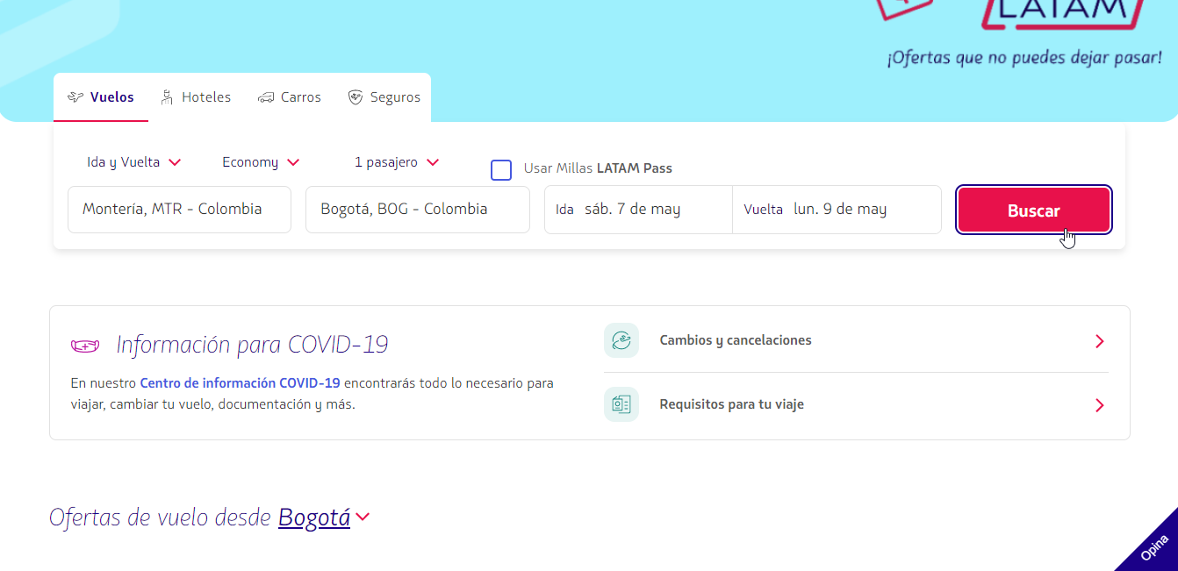

 | Formulario lleno

 | 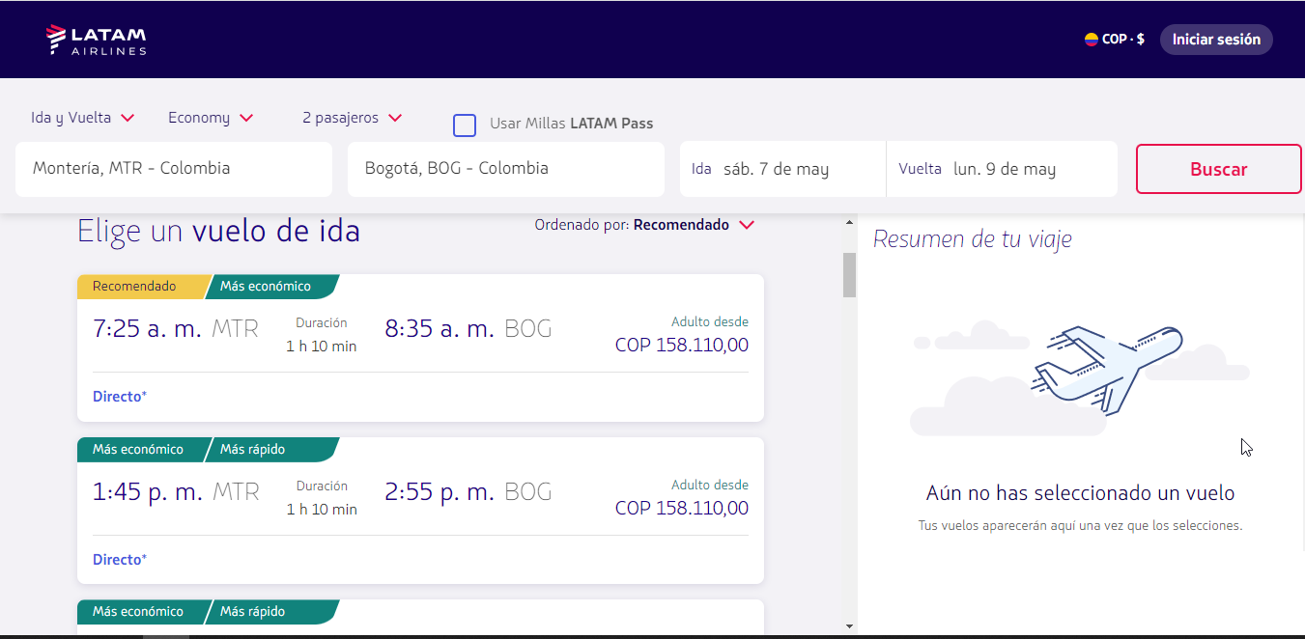

 | Vuelos disponibles a solitud del pasajero

ID Caso | 3
Nombre del Caso de Prueba: | Disponibilidad de vuelos para un numero mayor de 9 pasajeros (entre niños y adultos)
Estado del Caso de Prueba: | Nuevo
Responsable: | Ana María Doria Barrera
Objetivo: | Realizar la consulta de los vuelos disponibles.
Precondiciones: | 1. Tener acceso a internet
 | 2. Ingresar al sitio web: www.latamairlines.com (que el ambiente de prueba este levantado).
 | 3. Dar click en Vuelos
Versión | 1.0
Paso a Paso | Entradas | Resultado Esperado | Resultado Obtenido
1. Seleccionar si el vuelo es de Ida o ida y regreso | Ida | Mostrar la opción seleccionada | Permitio escoger la opcion seleccionada por el cliente
2. Seleccionar lugar de salida | Montería (MTR) | Que permita seleccionar un aeropuerto de Salida | Permitió seleccionar aeropuerto de Salida
3. Seleccionar lugar de llegada | Bogota (BOG) | Que permita seleccionar un aeropuerto de Salida | Permitió seleccionar aeropuerto de Salida
4. Seleccionar fecha de Salida | Sáb, 07 mayo. | Que permita escoger una fecha de salida | Permitio escoger la fecha de salida
5. Seleeccionar la clase | Economy | Permite seleccionar la clase en la cual desea viajar el pasajero | Permitió seleccionar la clase escogida por el pasajero
5. Dar clic en la casilla de Pasajeros |  | Que permita mostrar las categorías disponibles | Permitió mostrar las categorías de pasajeros disponibles
6. Ingresar el número de pasajeros | 5 Adultos y 5 niños | No permite ingresar más de 9 pasajeros entre adultos y niños | No permitio ingresar más de 9 personas
Resultado final obtenido: | No mostró la disponibilidad de vuelos
Observaciones: | No se finalizó la consulta debido a que el número de pasajeros ingresados por el usuario sobrepasa el máximo de pasajeros disponibles en un reserva
Evidencia: | 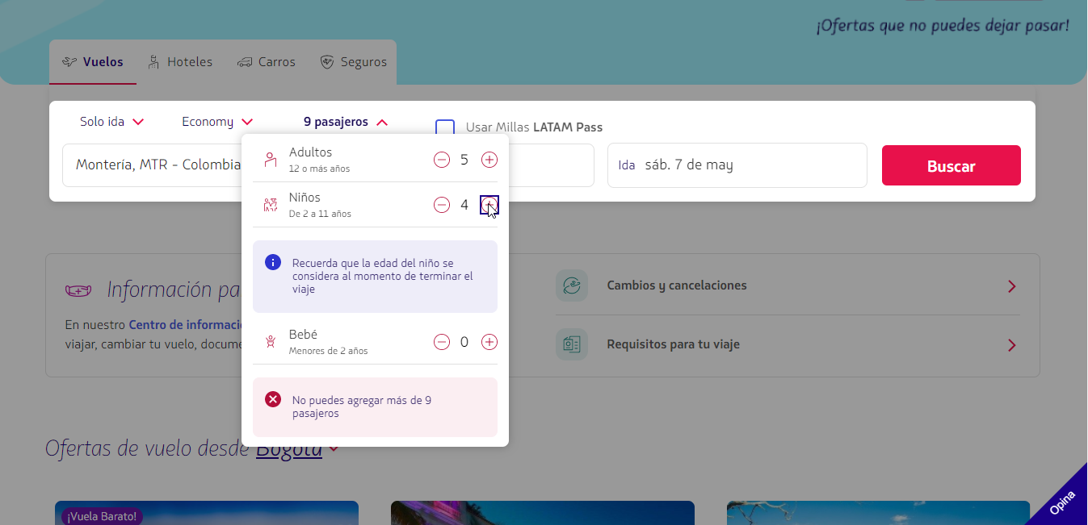

ID Caso | 4
Nombre del Caso de Prueba: | Ingresar aeropuerto de origen con campos numericos
Estado del Caso de Prueba: | Nuevo
Responsable: | Ana María Doria Barrera
Objetivo: | Realizar la consulta de los vuelos disponibles.
Precondiciones: | 1. Tener acceso a internet
 | 2. Ingresar al sitio web: www.latamairlines.com (que el ambiente de prueba este levantado).
 | 3. Dar click en Vuelos
Versión | 1.0
Paso a Paso | Entradas | Resultado Esperado | Resultado Obtenido
1. Seleccionar si el vuelo es de Ida o ida y regreso | Ida y Vuelta | Mostrar la opción seleccionada | Permitio escoger la opcion seleccionada por el cliente
2. Seleccionar lugar de salida | 83879839 | No permita ingresar datos numericos | Permitió ingresar los datos numericos
Resultado final obtenido: | No realizó el ingreso de datos numericos en el campo del aeropuerto de origen ya que no es un valor valido en este campo
Observaciones: | Mostró un mensaje en pantalla donde anexa que no se encuentra el resultado ue coincida con la busqueda
Evidencia: | 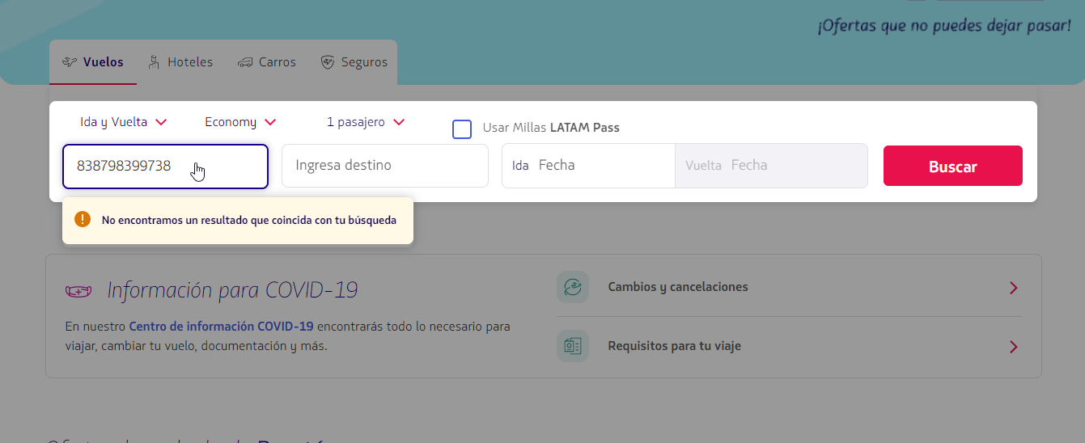

 | ingreso de datos numericos

 | 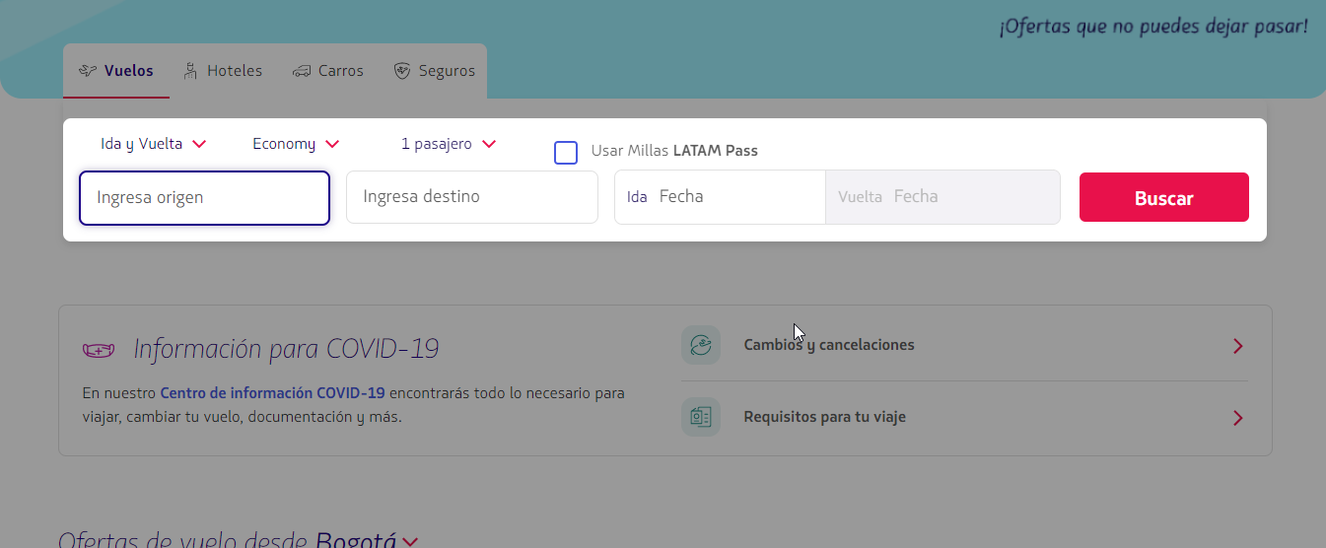

 | campos vacios ya que el formato ingresado no es permitido

ID Caso | 5
Nombre del Caso de Prueba: | Disponibilidad de vuelos con formulario completo
Estado del Caso de Prueba: | Nuevo
Responsable: | Ana María Doria Barrera
Objetivo: | Realizar la consulta de los vuelos disponibles.
Precondiciones: | 1. Tener acceso a internet
 | 2. Ingresar al sitio web: www.latamairlines.com (que el ambiente de prueba este levantado).
 | 3. Dar click en Vuelos
Versión | 1.0
Paso a Paso | Entradas | Resultado Esperado | Resultado Obtenido
1. Seleccionar si el vuelo es de Ida o ida y regreso | Ida y Vuelta | Mostrar la opción seleccionada | Permitio escoger la opcion seleccionada por el cliente
2. Seleccionar lugar de salida | Medellin, MDE | Que permita seleccionar un aeropuerto de Salida | Permitió seleccionar aeropuerto de Salida
3. Seleccionar lugar de llegada | Cartagena de Indias, CTG | Que permita seleccionar un aeropuerto de Salida | Permitió seleccionar aeropuerto de Salida
4. Seleccionar fecha de Salida | Sáb, 14 mayo | Que permita escoger una fecha de salida | Permitio escoger la fecha de salida
5. Seleccionar fecha de Vuelta | Sáb, 21 mayo | Que permita escoger una fecha de vuelta | Permitio escoger la fecha de vuelta
6. Dar clic en la casilla de Pasajeros |  | Que permita mostrar las categorías disponibles | Permitió mostrar las categorías de pasajeros disponibles
7. Ingresar el número de pasajeros | 2 Adultos, 1 Niño y 1 Bebé | Permite seleccionar el numero de pasajeros | Permitió añadir el número de pasajeros deseados.
8. Seleccionar clase | Economy | Permite seleccionar la clase en la cual desea viajar el pasajero | Permitió seleccionar la clase escogida por el pasajero
9. Dar click en el botón Buscar vuelos |  | Que permita la interacción con el Botón | Realizó la busqueda.
Resultado final obtenido: | Mostró la disponibilidad de vuelos según las necesidades del usuario
Observaciones:
Evidencia: | 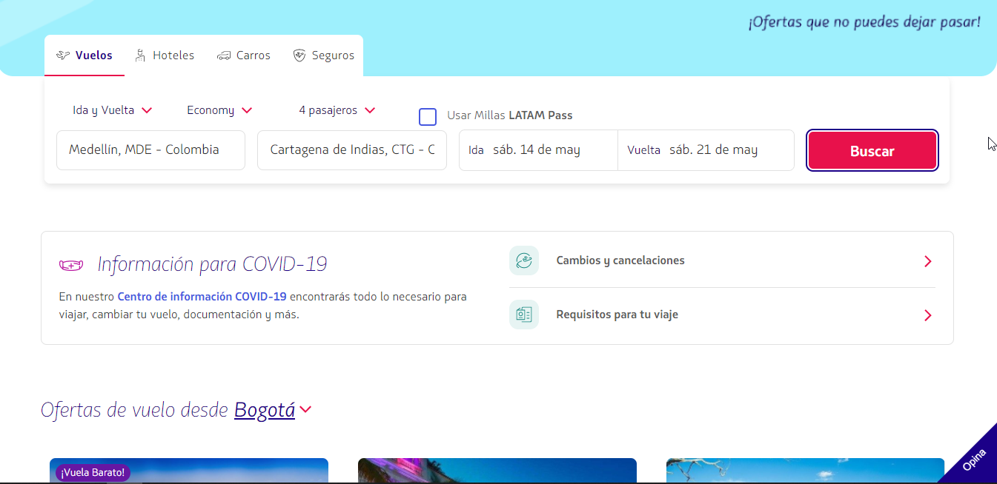

 | Formulario lleno

 | 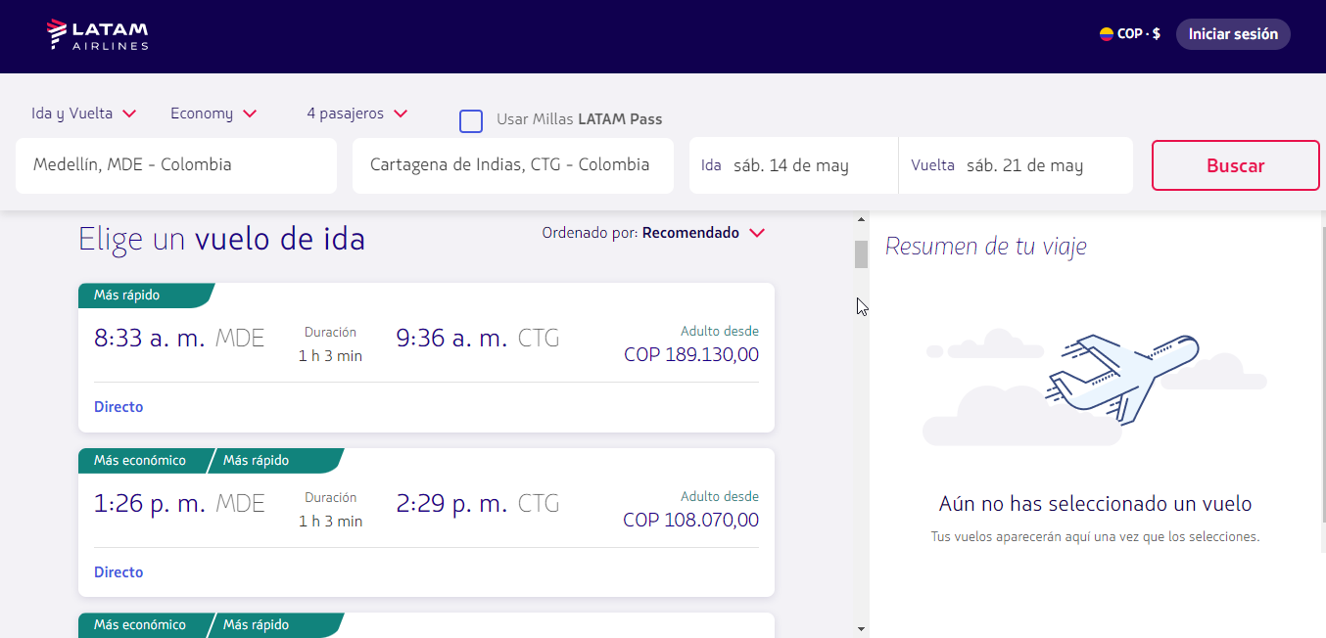

 | Vuelos disponibles a solitud del pasajero

ID Caso | 6
Nombre del Caso de Prueba: | Ingresar el mismo aeropuerto de ida y llegada
Estado del Caso de Prueba: | Nuevo
Responsable: | Ana María Doria Barrera
Objetivo: | Realizar la consulta de los vuelos disponibles.
Precondiciones: | 1. Tener acceso a internet
 | 2. Ingresar al sitio web: www.latamairlines.com (que el ambiente de prueba este levantado).
 | 3. Dar click en Vuelos
Versión | 1.0
Paso a Paso | Entradas | Resultado Esperado | Resultado Obtenido
1. Seleccionar si el vuelo es de Ida o ida y regreso | Ida y Vuelta | Mostrar la opción seleccionada | Permitio escoger la opcion seleccionada por el cliente
2. Seleccionar lugar de salida | Bogotá, BOG | Que permita seleccionar un aeropuerto de Salida | Permitió seleccionar aeropuerto de Salida
3. Seleccionar lugar de llegada | Bogotá, BOG | No muestre opciones | No mostro resultados
Resultado final obtenido: | No realizó el ingreso de datos numericos en el campo del aeropuerto de origen ya que no es un valor valido en este campo
Observaciones: | Mostró un mensaje en pantalla donde anexa que no se encuentra el resultado ue coincida con la busqueda
Evidencia: | 